Sheet1
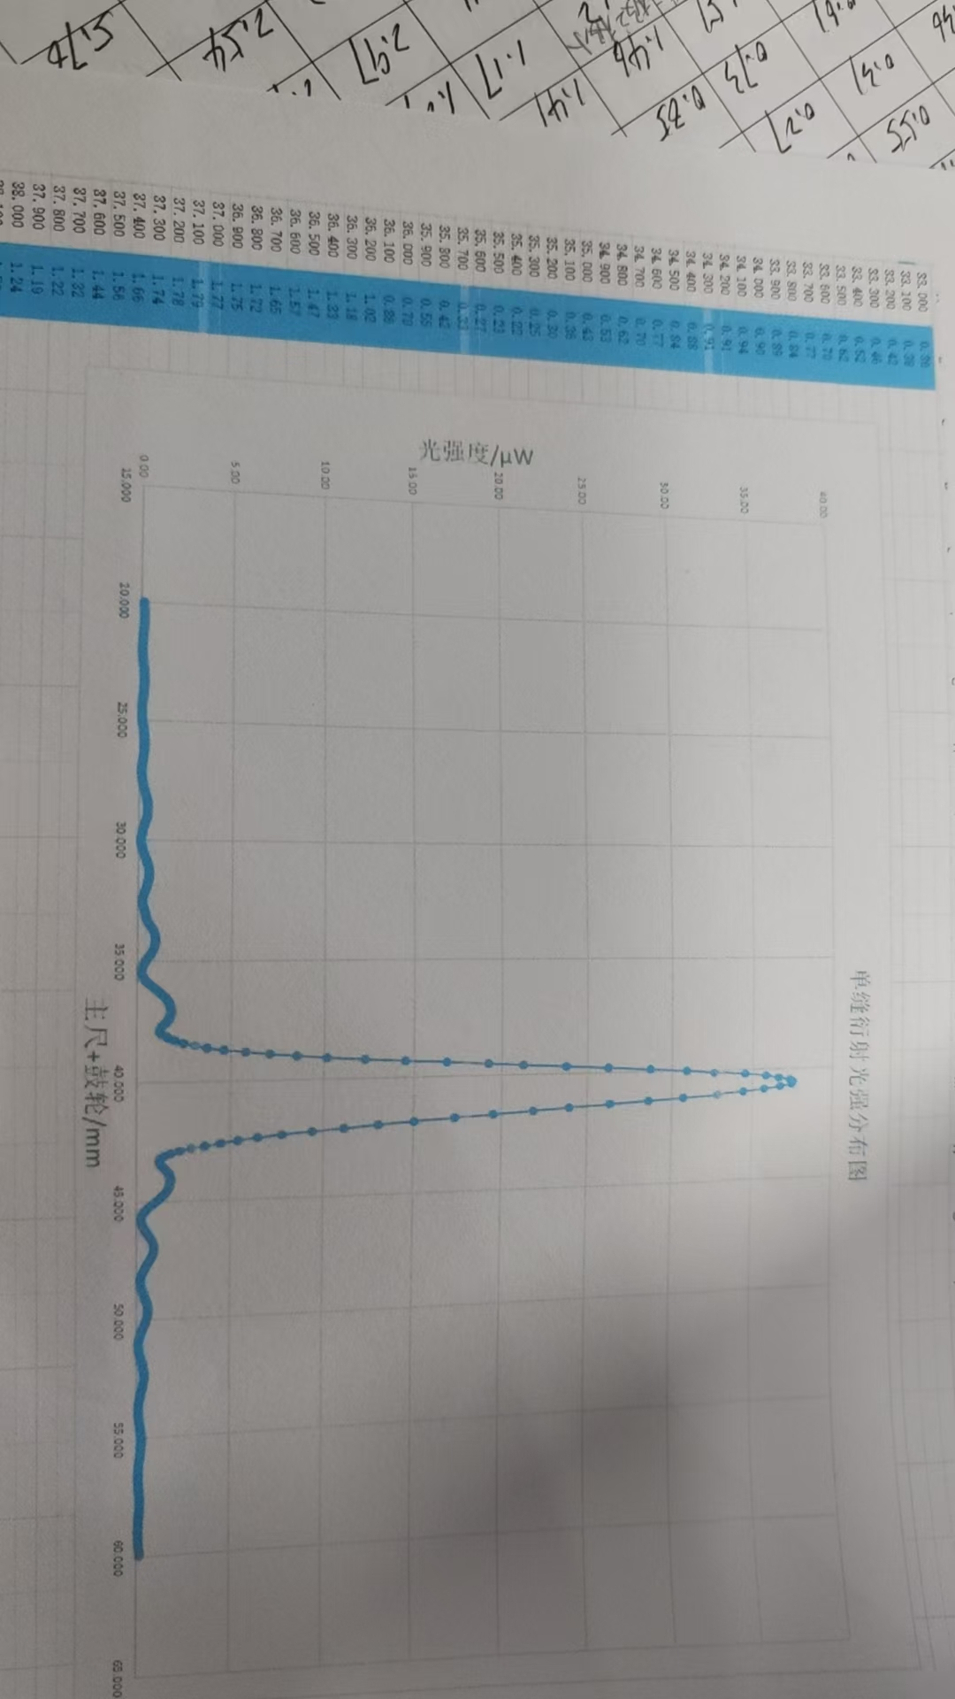
 | 0 | 0.1 | 0.2 | 0.3 | 0.4 | 0.5 | 0.6 | 0.7 | 0.8 | 0.9
20 | 0.14 | 0.14 | 0.16 | 0.16 | 0.16 | 0.17 | 0.17 | 0.17 | 0.17 | 0.16
21 | 0.16 | 0.15 | 0.14 | 0.13 | 0.12 | 0.11 | 0.11 | 0.1 | 0.09 | 0.09
22 | 0.09 | 0.09 | 0.1 | 0.11 | 0.12 | 0.13 | 0.14 | 0.15 | 0.16 | 0.18
23 | 0.19 | 0.2 | 0.21 | 0.21 | 0.21 | 0.21 | 0.2 | 0.19 | 0.18 | 0.17
24 | 0.16 | 0.14 | 0.13 | 0.72 | 0.11 | 0.1 | 0.1 | 0.1 | 0.1 | 0.11
25 | 0.12 | 0.14 | 0.15 | 0.18 | 0.2 | 0.21 | 0.23 | 0.24 | 0.25 | 0.26
26 | 0.26 | 0.25 | 0.25 | 0.24 | 0.22 | 0.21 | 0.19 | 0.17 | 0.15 | 0.14
27 | 0.12 | 0.12 | 0.11 | 0.14 | 0.14 | 0:15:00 | 0.17 | 0.2 | 0.23 | 0.26
28 | 0.3 | 0.34 | 0.37 | 0.4 | 0.43 | 0.45 | 0.46 | 0.46 | 0.45 | 0.44
29 | 0.42 | 0.38 | 0.35 | 0.31 | 0.27 | 0.23 | 0.2 | 0.17 | 0.15 | 0.13
30 | 0.73 | 0.13 | 0.15 | 0.17 | 0.21 | 0.25 | 0.29 | 0.34 | 0.39 | 0.44
31 | 0.49 | 0.52 | 0.55 | 0.57 | 0.57 | 0.56 | 0.55 | 0.52 | 0.49 | 0.45
32 | 0.4 | 0.36 | 0.31 | 0.27 | 0.24 | 0.23 | 0.23 | 0.25 | 0.28 | 0:34:00
33 | 0.42 | 0.51 | 0.61 | 0.73 | 0.85 | 0.99 | 1.13 | 1.26 | 1.4 | 1.52
34 | 1.61 | 1.63 | 1.59 | 1.51 | 1.46 | 1.41 | 1.41 | 1.43 | 1.42 | 1.38
35 | 1.32 | 1.23 | 1.13 | 1.1 | 1,22 | 1.17 | 1.24 | 1.36 | 1.56 | 1.95

36 | 2.44 | 2.89 | 3.36 | 3.42 | 3.3 | 3.11 | 2.97 | 2.93 | 3.01 | 3.2
37 | 3.47 | 3.71 | 3.88 | 3.82 | 3.5 | 3.44 | 3.02 | 2.54 | 2.11 | 1.72
38 | 1.55 | 1.5 | 1.66 | 1.98 | 2.42 | 3.06 | 3.69 | 4.6 | 5.76 | 7.06
39 | 8.5 | 10.13 | 12.22 | 14.48 | 16.8 | 19.2 | 21.2 | 23.7 | 26.2 | 28.7
40 | 30.9 | 32.6 | 34.5 | 35.8 | 36.6 | 37.3 | 37.5 | 37.4 | 36.7 | 35.7
41 | 34.4 | 32.8 | 30.7 | 28.6 | 26.3 | 23.9 | 21.8 | 19.5 | 17.3 | 15
42 | 13 | 11.14 | 9.38 | 7.73 | 6.43 | 5.38 | 4.45 | 3.62 | 2.88 | 2.26
43 | 1.8 | 1.45 | 1.24 | 1.19 | 1.22 | 1.32 | 1.44 | 1.56 | 1.66 | 1.74
44 | 1.78 | 1.79 | 1.77 | 1.75 | 1.72 | 1.65 | 1.57 | 1.47 | 1.33 | 1.18
45 | 1.02 | 0.86 | 0.7 | 0.55 | 0.42 | 0.33 | 0.27 | 0.23 | 0.22 | 0.25

46 | 0.3 | 0.36 | 0.43 | 0.53 | 0.62 | 0.7 | 0.77 | 0.84 | 0.88 | 0.91
47 | 0.91 | 0.9 | 0.86 | 0.81 | 0.74 | 0.67 | 0.59 | 0.52 | 0.44 | 0.38
48 | 0.32 | 0.26 | 0.23 | 0.21 | 0.2 | 0.21 | 0.24 | 0.27 | 0.31 | 0.36

49 | 0.41 | 0.41 | 0.51 | 0.55 | 0.58 | 0.6 | 0.61 | 0.61 | 0.59 | 0.56
50 | 0.52 | 0.48 | 0.43 | 0.37 | 0.31 | 0.26 | 0.22 | 0.18 | 0.15 | 0.12
51 | 0.11 | 0.1 | 0.11 | 0.12 | 0.14 | 0.17 | 0.2 | 0.23 | 0.27 | 0.3
52 | 0.33 | 0.35 | 0.37 | 0.38 | 0.39 | 0.38 | 0.37 | 0.35 | 0.33 | 0.3
53 | 0.27 | 0.24 | 0.21 | 0.18 | 0.15 | 0.13 | 0.11 | 0.1 | 0.1 | 0.1
54 | 0.1 | 0.11 | 0.13 | 0.14 | 0.16 | 0.18 | 0.2 | 0.22 | 0.24 | 0.25
55 | 0.26 | 0.26 | 0.26 | 0.25 | 0.23 | 0.23 | 0.21 | 0.2 | 0.18 | 0.16
56 | 0.15 | 0.13 | 0.12 | 0.11 | 0.1 | 0.09 | 0.09 | 0.09 | 0.1 | 0.1
57 | 0.11 | 0.12 | 0.13 | 0.14 | 0.15 | 0.16 | 0.16 | 0.17 | 0.16 | 0.16
58 | 0.16 | 0.15 | 0.15 | 0.14 | 0.13 | 0.12 | 0.11 | 0.1 | 0.1 | 0.09
59 | 0.09 | 0.09 | 0.1 | 0.1 | 0.11 | 0.12 | 0.13 | 0.14 | 0.15 | 0.16
60 | 0.16 | ——— | ——— | ——— | ——— |  |  |  | ———

